Лист1
Состояние СВ | Режим работы СВ |  | Состояние индикаторов
 |  |  | SOS BTN | AUTO SOS | SOS WITH PHONE
Включение зажигания | Полная инициализация (если УВЭОС был полностью выключен) |  | Подсветкой данной кнопки БЭГ не управляет. Цвет свечения зависит от состояния КЛ58. | не светится | около 30 сек не светится, затем светится красным 5 сек, затем светится зеленым 3 сек. После 3 секунд цвет свечения зависит от наличия ошибок: - красный если ошибки есть - зеленый если ошибок нет

 | Отмена выключения/частичная инициализация (если УВЭОС не был выключен) |  |  |  | гаснет на 0.5 сек, затем светится красным 5 сек, затем светится зеленым 3 сек. После 3 секунд цвет свечения зависит от наличия ошибок: - красный если ошибки есть - зеленый если ошибок нет

Выключение зажигания | Полное выключение УВЭОС |  |  |  | гаснет на 0.5 сек, затем светится красным до полного отключения УВЭОС | 1 SOS BTN
 |  |  |  |  |  | 2 MIC
 |  |  |  |  |  | 3 AUTO SOS
Исправно | Экстренный вызов | начало экстренного вызова |  |  | мигает красный/зеленый (с разной скоростью, в зависимости от процедуры) | 4 SOS WITH PHONE
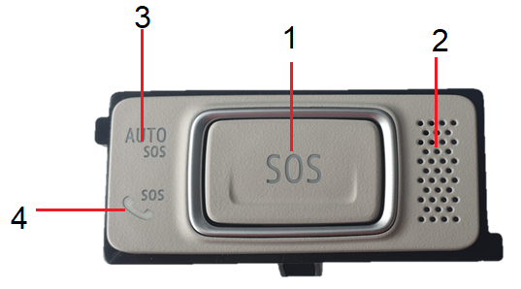
 |  | подключение голосовго канала

 |  | дозвон

 |  | передача МНД

 |  | вызов не возможен

 | Процедура тестирования | запуск тестирования

 |  | передача МНД

 |  | начало тестового вызова

 |  | дозвон

 |  | вызов не возможен

 |  | подключение голосовго канала

 | Самодиагностика |  |  |  | светится зеленым

неисправно | Экстренный вызов | начало экстренного вызова |  |  | мигает красный/зеленый (с разной скоростью, в зависимости от процедуры)

 |  | подключение голосовго канала

 |  | дозвон

 |  | передача МНД

 |  | вызов не возможен

 | Процедура тестирования | запуск тестирования

 |  | передача МНД

 |  | начало тестового вызова

 |  | дозвон

 |  | вызов не возможен

 |  | подключение голосовго канала

 | Самодиагностика |  |  |  | светится красным

